Worksheet
 | Alklima B.V.
 | Van Hennaertweg 29
 | 2952 CA Alblasserdam
 | NEDERLAND
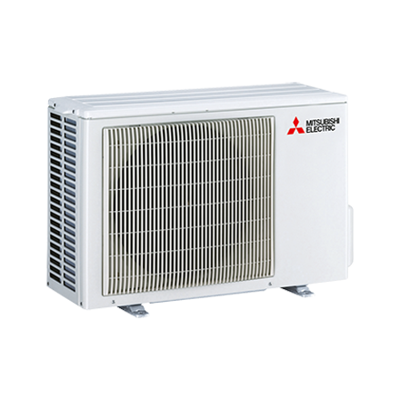
Code | MUZ-FH35 VE
Product | RAC buitenunit inverter (R410a)

Vermogen & prestaties
Naam |  | Waarde | Eenheid
Koelcapaciteit |  | 0.80 - 4.00 | kW
EER (koeling) |  | 4.27
Verwarmingscapaciteit |  | 1.00 - 6.30 | kW
COP (verwarming) |  | 5

Elektrische gegevens
Naam |  | Waarde | Eenheid
Aansluitspanning |  | 230 | V
Afzekering apparaat |  | 16 | A

Technische gegevens
Naam |  | Waarde | Eenheid
Type koudemiddel |  | R410a
Max. leidinglengte |  | 20 | m
Max. hoogteverschil |  | 12 | m

Geluidsprestaties
Naam |  | Waarde | Eenheid
Geluidsdrukniveau buitenunit koelen |  | 49 | dB(A)
Geluidsdrukniveau buitenunit verwarmen |  | 50 | dB(A)

Afmetingen & aansluitingen
Naam |  | Waarde | Eenheid
Koelleiding diameters |  | 1/4" - 3/8"
Afmetingen buiten-unit (HxBxD) |  | 550 × 800 × 285 | mm

Uitvoering & werking
Naam |  | Waarde | Eenheid
Werkingsprincipe |  | Koelen en verwarmen
Inverter gestuurd |  | Ja

